Sheet1
铝合金平开门更换数量统计表
序号 | 区域 | 位置 | 图片 | 备注
1 | 门诊 | 儿科
2 |  | 急诊 | 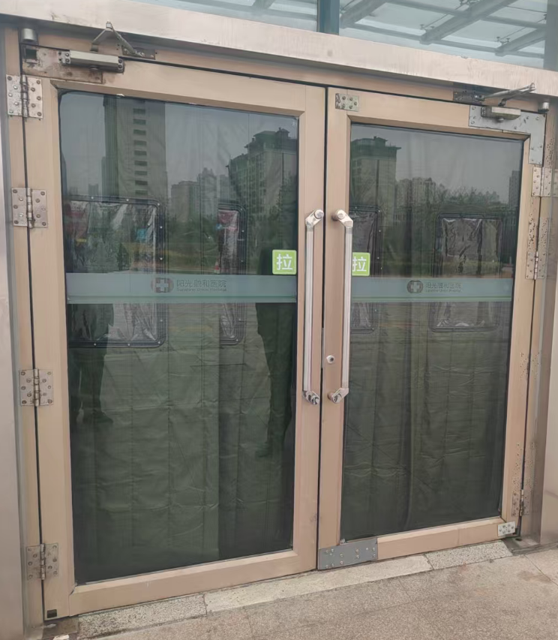
3 |  | 西连廊南门
 |  | 东连廊南门 | 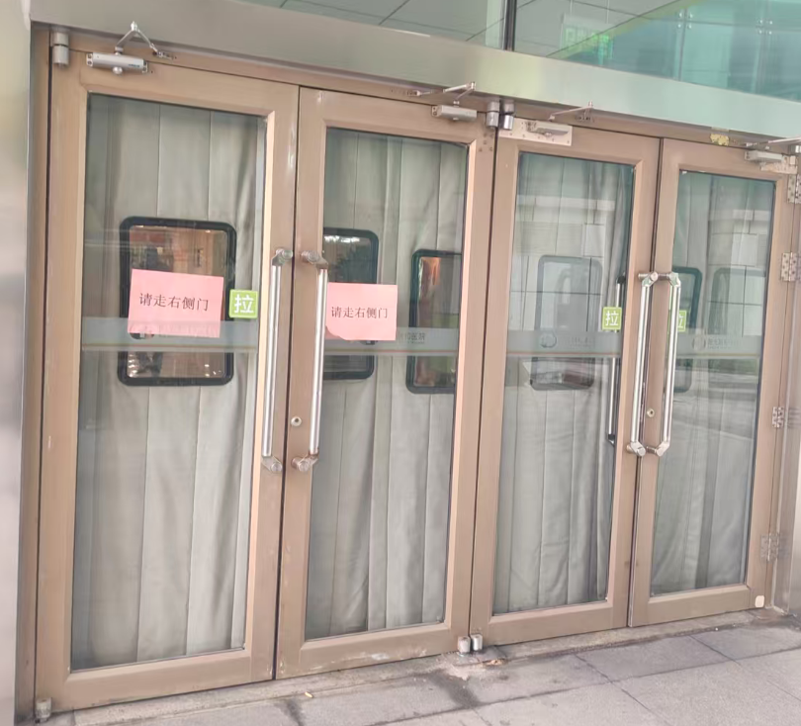
 |  | 中连廊南门
4 | 住院部 | 住院部AB大厅北门
5 |  | A栋电梯厅北门
7 |  | 住院部BC大厅北门
9 |  | 住院部CD大厅北门
 |  | 住院部CD大厅南门
 |  | 脑科楼东南角步梯间门

